工作表
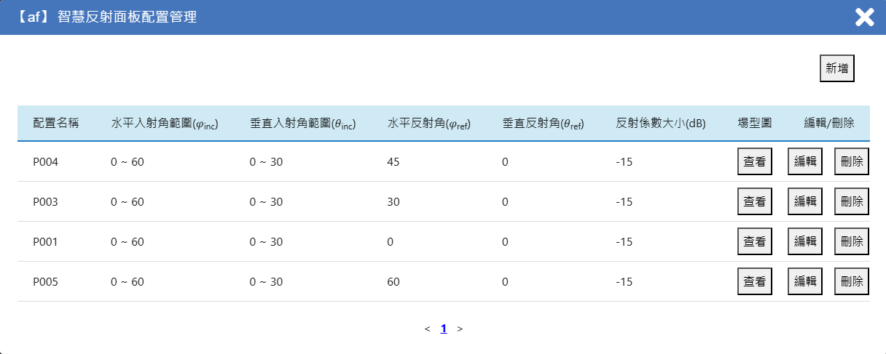
圖1. 輻射場型
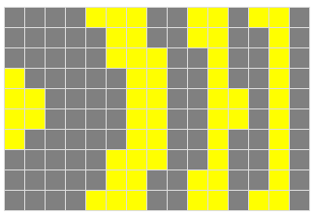
New Profile |  |  |  |  | ►參數輸入:請依序輸入水平/垂直入射角範圍、水平/垂直反射角、反射係數大小(單位為dB)的數值
配置名稱 | Profile1 |  |  | 填表說明 | ►輻射場型:1.以灰底表格為範例，填入量化相位分布(圖.1)，表格應以RIS的左上角(C9)為原點，往右增加為X軸方向，往下增加為Y軸方向。
水平入射角範圍(φinc) | 40 | 60 |  |  |  | 2.在每個元件對應的格子內填寫反射係數相位值，單位為π，例如，若相位為π，則填寫「1」；若相位為π/2，則填寫「0.5」。
垂直入射角範圍(θinc) | 55 | 65 |  |  |  | 3.請確保表格「行」.與「列」數，與使用者介面(網頁介面)所對應的該RIS面板上設定的「元件數量」一致(詳見圖.2)。
水平反射角(φref) | 60 |  |  |  |  | 4.請根據需要自行縮小或擴展灰底表格，若您有多個RIS配置，可以在配置管理(圖.3)中繼續新增新的配置。
垂直反射角(θref) | 0
反射係數大小(dB) | 1
輻射場型 |  | 1 | 2 | 3 | 4 | 5 | 6 | 7 | 8 | 9 | 10 | 11 | 12 | 13 | 14 | 15
 | 1 | 0 | 0 | 0 | 0 | 1 | 1 | 1 | 0 | 0 | 1 | 1 | 0 | 1 | 1 | 0
 | 2 | 0 | 0 | 0 | 0 | 0 | 1 | 1 | 0 | 0 | 1 | 1 | 0 | 0 | 1 | 0
圖2. RIS元件數量
 | 3 | 0 | 0 | 0 | 0 | 0 | 1 | 1 | 1 | 0 | 0 | 1 | 0 | 0 | 1 | 0
 | 4 | 1 | 0 | 0 | 0 | 0 | 0 | 1 | 1 | 0 | 0 | 1 | 0 | 0 | 1 | 0
 | 5 | 1 | 1 | 0 | 0 | 0 | 0 | 1 | 1 | 0 | 0 | 1 | 1 | 0 | 1 | 0
 | 6 | 1 | 1 | 0 | 0 | 0 | 0 | 1 | 1 | 0 | 0 | 1 | 1 | 0 | 1 | 0
 | 7 | 1 | 0 | 0 | 0 | 0 | 0 | 1 | 1 | 0 | 0 | 1 | 0 | 0 | 1 | 0
 | 8 | 0 | 0 | 0 | 0 | 0 | 1 | 1 | 1 | 0 | 0 | 1 | 0 | 0 | 1 | 0
 | 9 | 0 | 0 | 0 | 0 | 0 | 1 | 1 | 0 | 0 | 1 | 1 | 0 | 0 | 1 | 0
 | 10 | 0 | 0 | 0 | 0 | 1 | 1 | 1 | 0 | 0 | 1 | 1 | 0 | 1 | 1 | 0

圖3. 新增RIS配置

